상품제안서
[국내생산] 심플라이프 믹스매치 카드지갑(클리어) | 상품코드: F25181

 |  |  | 02-412-0044 | www.easy1.co.kr
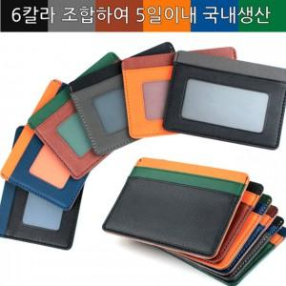

【상세/제작정보】

【인쇄/포장옵션】 | / 포장지포장

【공급단가】 | 수량 | 100~
*VAT별도 | 단가

【상품 URL】 | https://dev.easy1.co.kr:443/src/goods_detail.php?gdno=25181

